추천서식
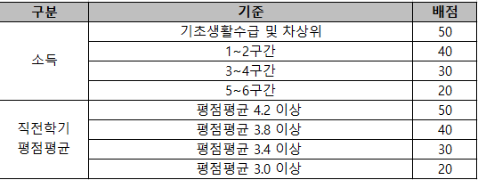
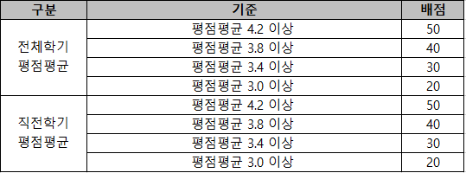
2026학년도 운해장학재단 장학생 추천 서식

연번 | 추천장학금 유형 | 학과(부) | 학번 | 성명 | `25.1학기 성적 |  | 전체학기 평점평균 | `25.2학기 학자금 지원구간
 |  |  |  |  | 평점평균 | 이수학점
1 | 성적우수-학업곤란
2 | 이공계전문

<성적우수-학업곤란> |  |  |  |  | <이공계전문>

